시스템 구성도
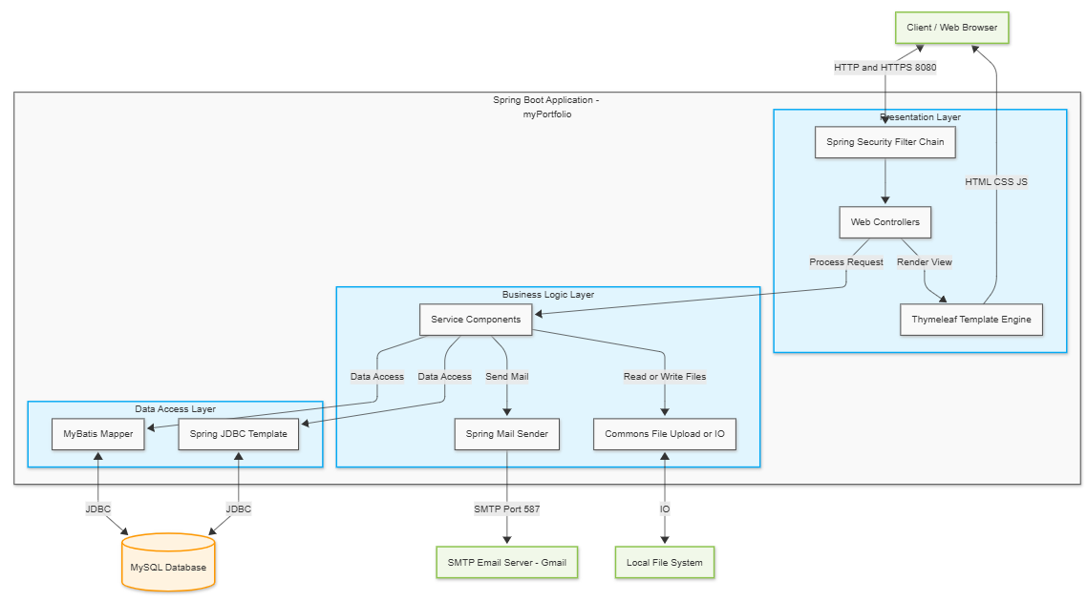
● 시스템 구성도

ER다이어그램
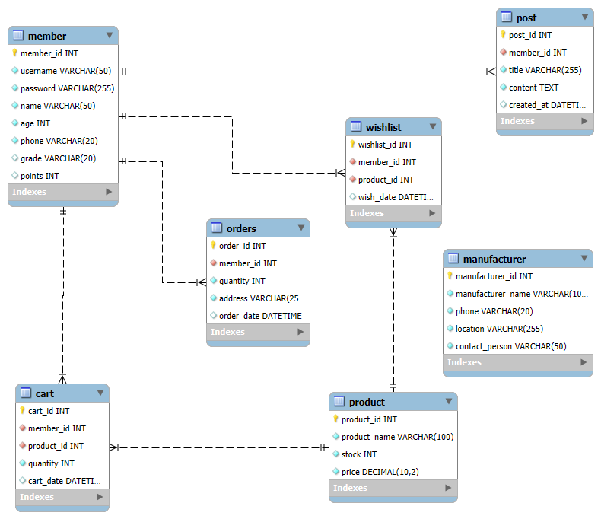
● ER 다이어그램

유즈케이스
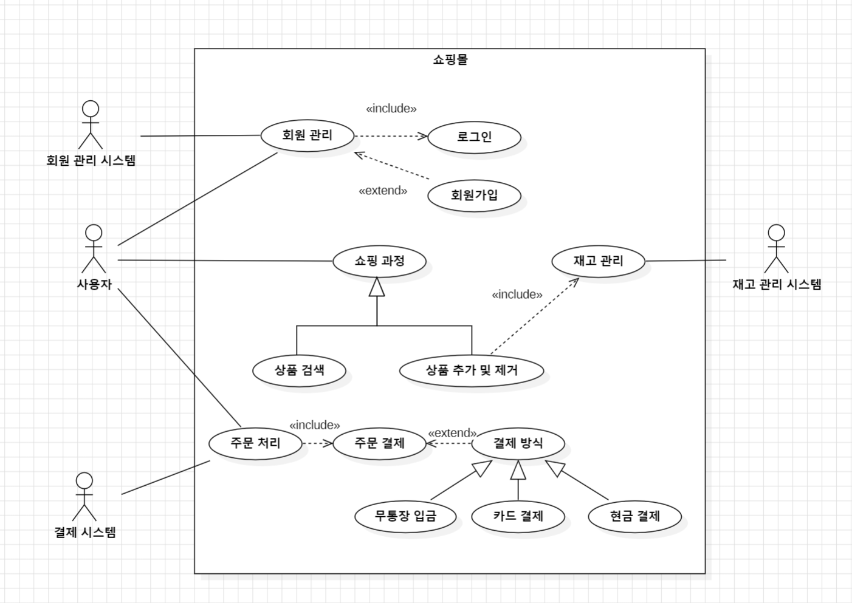
● 유스케이스 다이어그램

MVC모델도
View
login.html
● MVC 모델도

데이터베이스

UserSecurityService
loadUserByUsername()
create()
edit()
setNewPw()
View
resetpw.html

MemberDAO
selectMember()
insertMember()
updateMember()
deleteMember()
findMember()
updatePassword()
View
join.html

View
member.html

MemberController
delete()
find()
resetpw()
info()
MemberService
delMember()
getMember()
findId()
MemberDTO
memberID
password
name
address
telno
email
birthday
gender
View
findpw.html

